ČASŤ 1. POLEP VOZIDIEL
Operatívny leasing motorových vozidiel- nové vozidlá na obmenu vozového parku |  |  |  |  |  | Príloha č. 2

 | Komponent na zapracovanie do splátky za prenájom Časť 1.
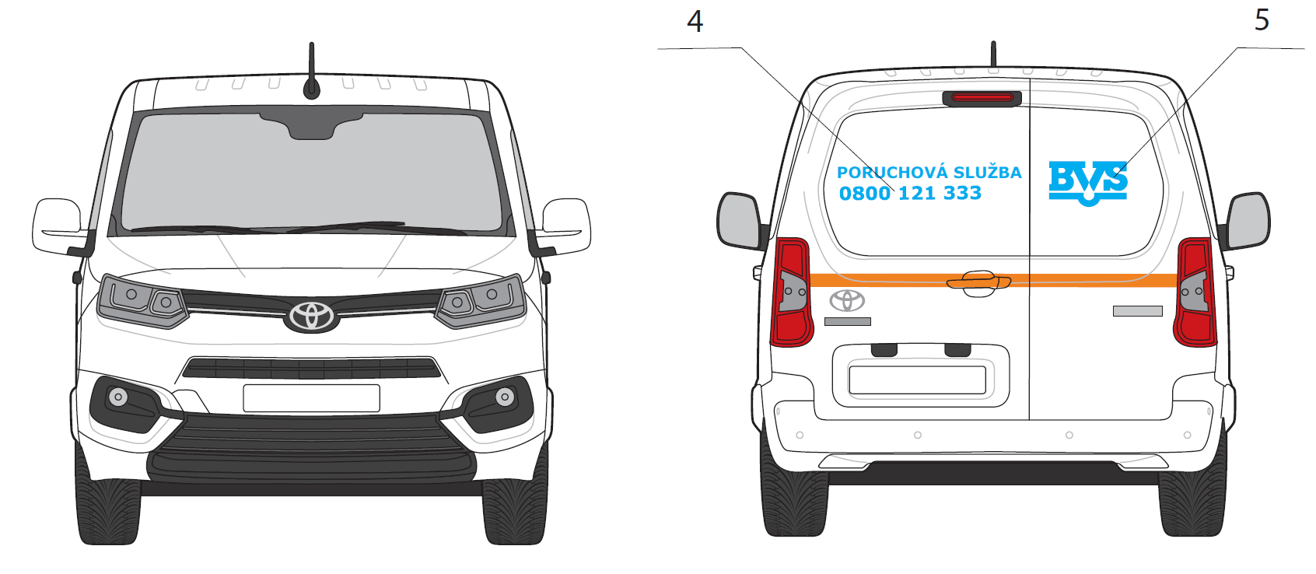
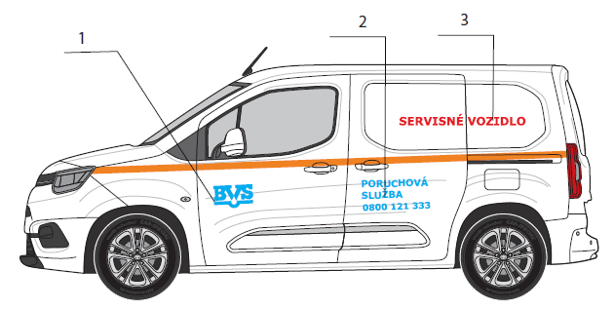
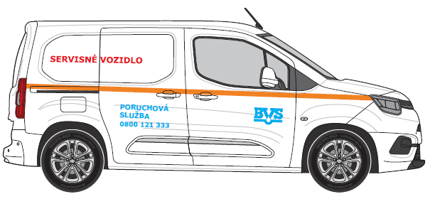
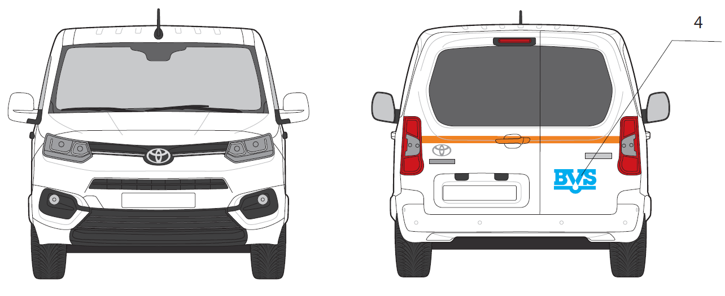
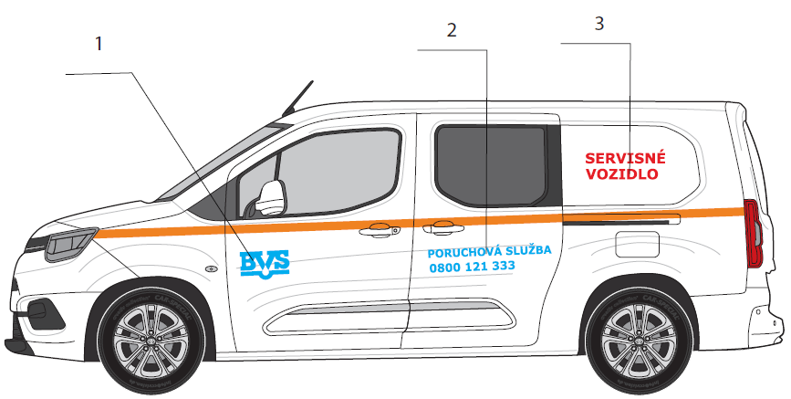
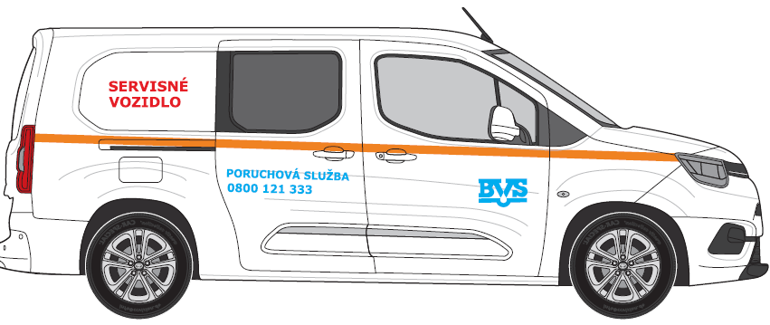
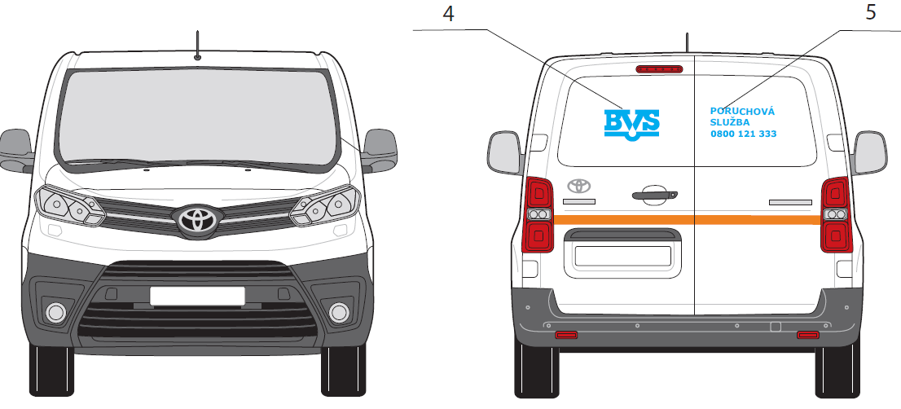
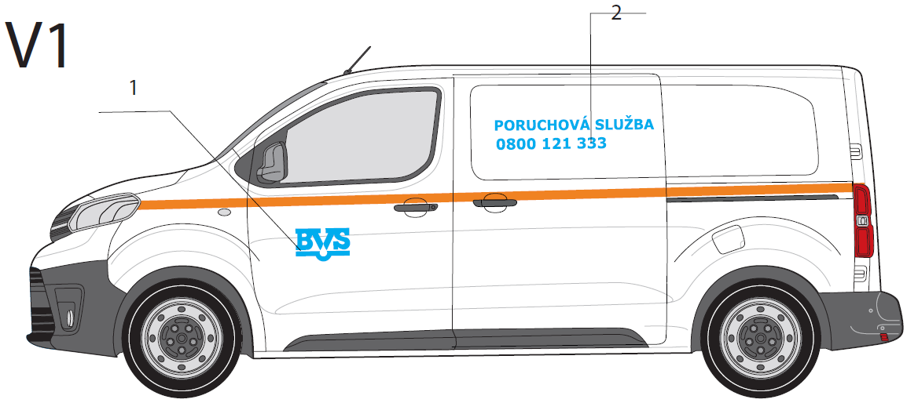
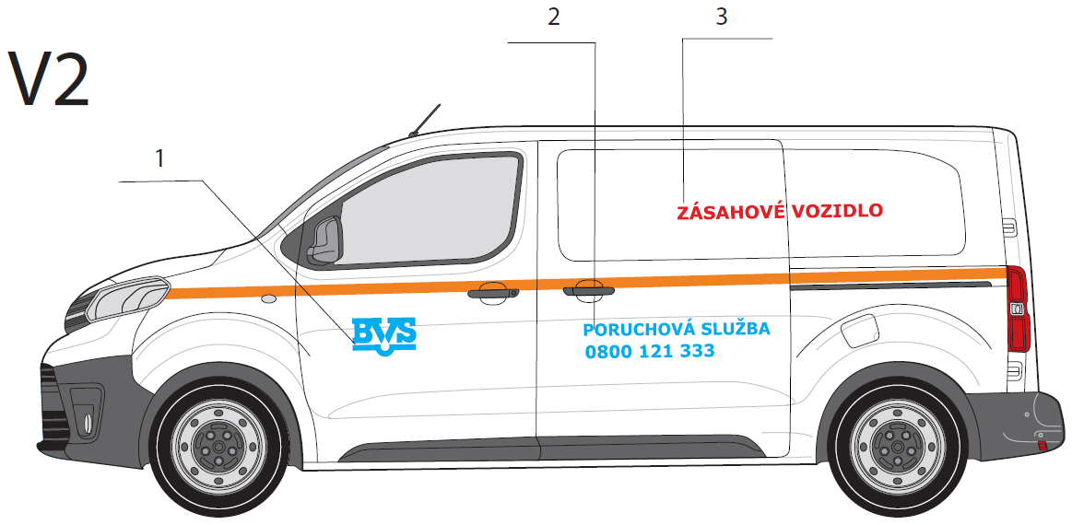
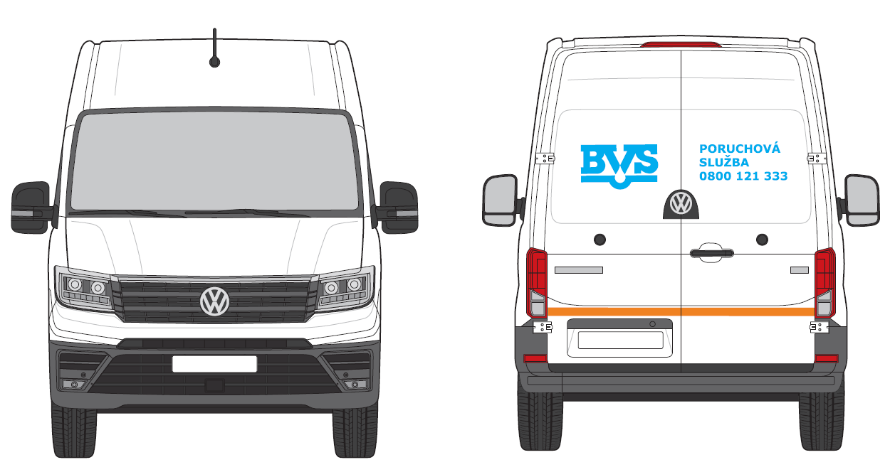
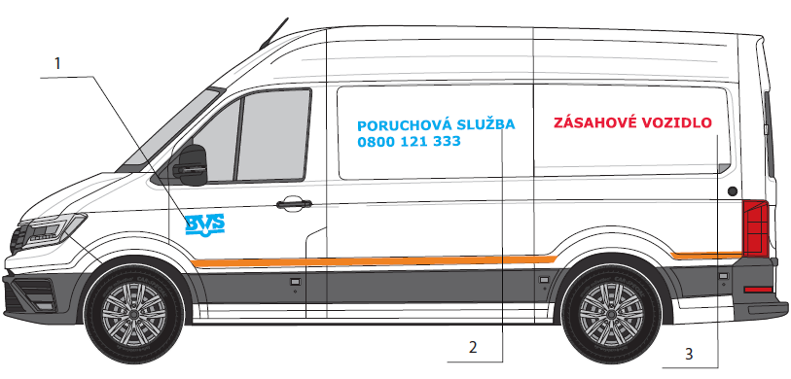
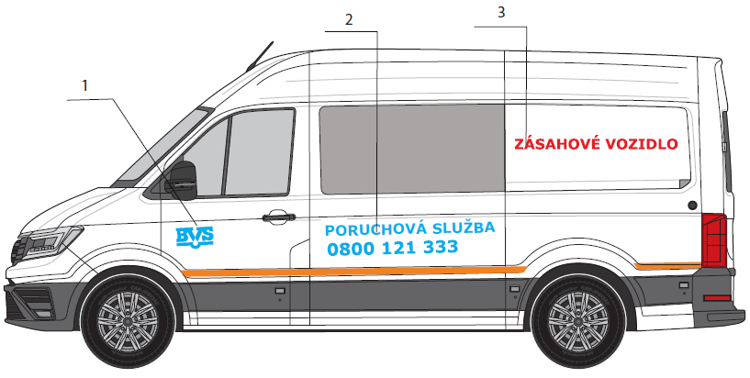
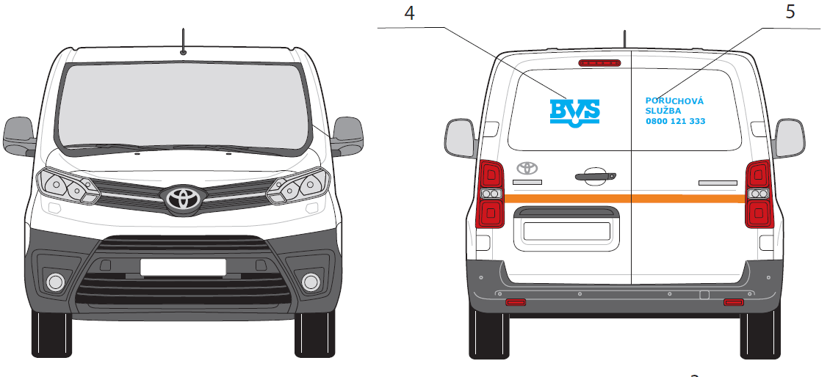
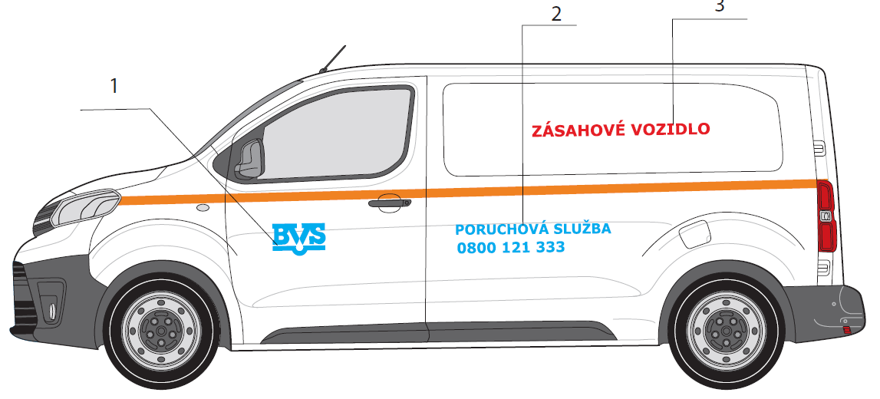
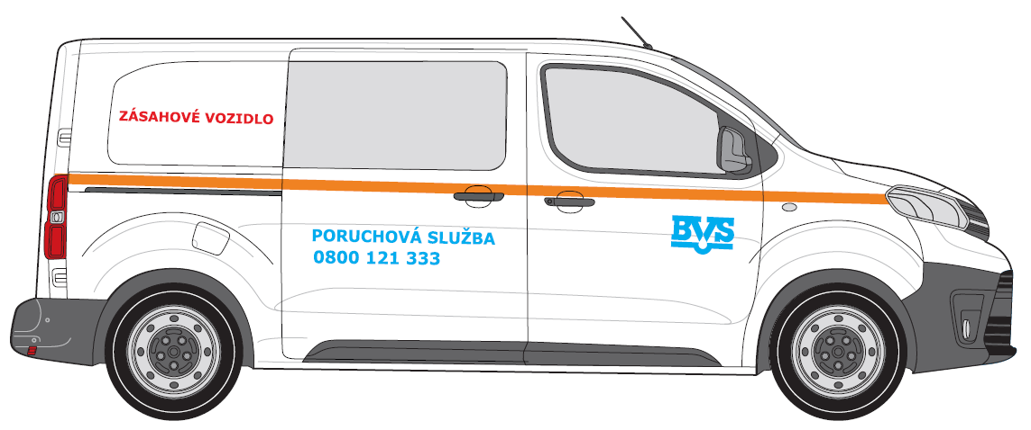
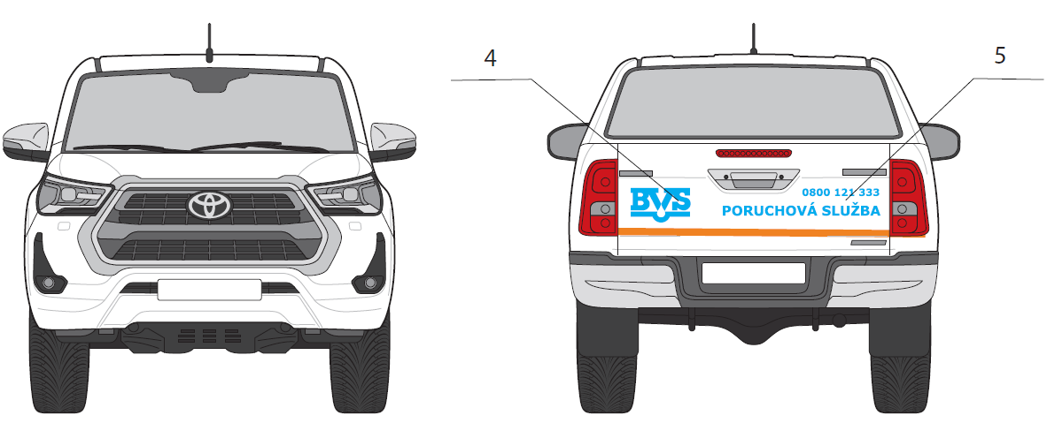
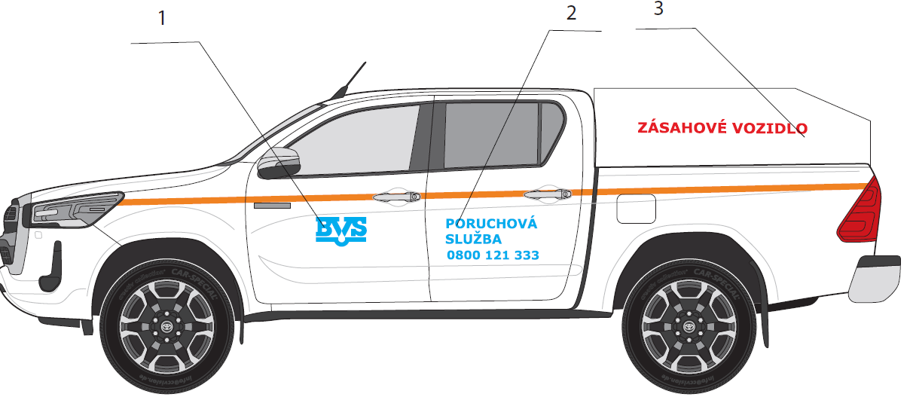
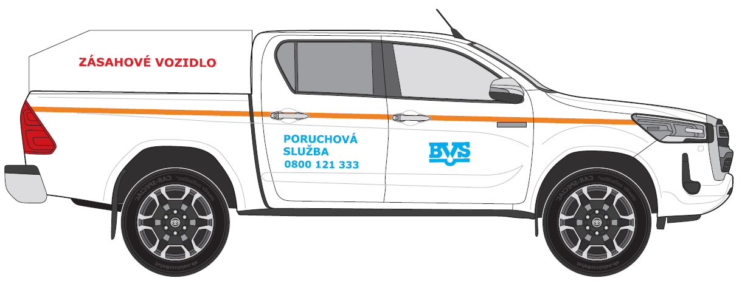
POZICIA/KAT. VOZ | ZÁKLADNÝ POPIS | REALIZACIA |  |  | POCET NA VOZIDLO
 |  | Rozmer A [cm] | Rozmer B [cm] | PLOCHA [m2]
DAM A
1 | LOGO BVS | 30 | 17 | 0.051 | 2
2 | Poruchova Sluzba + Tel.cislo | 50 | 26 | 0.130 | 2
3 | Reflexny pas | 9.6 | 5 | 0.005 | 1

POZICIA/KAT. VOZ | ZÁKLADNÝ POPIS | REALIZACIA |  |  | POCET NA VOZIDLO
 |  | Rozmer A [cm] | Rozmer B [cm] | PLOCHA [m2]
DAS A
1 | LOGO BVS | 30 | 17 | 0.051 | 2
2 | Poruchova Sluzba + Tel.cislo | 90 | 20 | 0.180 | 2
3 | Reflexny pas | 9.6 | 5 | 0.005 | 1

POZICIA/KAT. VOZ | ZÁKLADNÝ POPIS | REALIZACIA |  |  | POCET NA VOZIDLO
 |  | Rozmer A [cm] | Rozmer B [cm] | PLOCHA [m2]
DAM B5
1 | LOGO BVS | 30 | 17 | 0.051 | 2
2 | Poruchova Sluzba + Tel.cislo | 75 | 18 | 0.135 | 2
3 | Reflexny pas | 9.6 | 5 | 0.005 | 1

POZICIA/KAT. VOZ | ZÁKLADNÝ POPIS | REALIZACIA |  |  | POCET NA VOZIDLO
 |  | Rozmer A [cm] | Rozmer B [cm] | PLOCHA [m2]
DAS A6
1 | LOGO BVS | 30 | 17 | 0.051 | 2
2 | Poruchova Sluzba + Tel.cislo | 90 | 20 | 0.180 | 2
3 | Reflexny pas | 9.6 | 5 | 0.005 | 1

POZICIA/KAT. VOZ | ZÁKLADNÝ POPIS | REALIZACIA |  |  | POCET NA VOZIDLO
 |  | Rozmer A [cm] | Rozmer B [cm] | PLOCHA [m2]
DAS B
1 | LOGO BVS | 30 | 17 | 0.051 | 2
2 | Poruchova Sluzba + Tel.cislo | 120 | 29 | 0.348 | 2
3 | Reflexny pas | 14 | 5 | 0.007 | 1

POZICIA/KAT. VOZ | ZÁKLADNÝ POPIS | REALIZACIA |  |  | POCET NA VOZIDLO
 |  | Rozmer A [cm] | Rozmer B [cm] | PLOCHA [m2]
DAS B6
1 | LOGO BVS | 30 | 17 | 0.051 | 2
2 | Poruchova Sluzba + Tel.cislo | 120 | 29 | 0.348 | 2
3 | Reflexny pas | 14 | 5 | 0.007 | 1

POZICIA/KAT. VOZ | ZÁKLADNÝ POPIS | REALIZACIA |  |  | POCET NA VOZIDLO
 |  | Rozmer A [cm] | Rozmer B [cm] | PLOCHA [m2]
NAT
1 | LOGO BVS | 30 | 17 | 0.051 | 2
2 | Poruchova Sluzba + Tel.cislo | 50 | 27 | 0.135 | 2
3 | Reflexny pas | 11.6 | 5 | 0.006 | 1

POZICIA/KAT. VOZ | ZÁKLADNÝ POPIS | REALIZACIA |  |  | POCET NA VOZIDLO
 |  | Rozmer A [cm] | Rozmer B [cm] | PLOCHA [m2]
OAS
1 | LOGO BVS + Poruchova Sluzba + Tel.cislo | 30 | 17 | 0.051 | 2
2 | Reflexny pas | 11.6 | 5 | 0.006 | 1

ČASŤ 2. MAJÁKY TYP
Operatívny leasing motorových vozidiel- nové vozidlá na obmenu vozového parku |  |  |  |  | Príloha č. 2

Komponent na zapracovanie do splátky za prenájom Časť 2.

Názorné zobrazenie komponentov:
Svetelná signalizácia BVS

 | 1 | 2
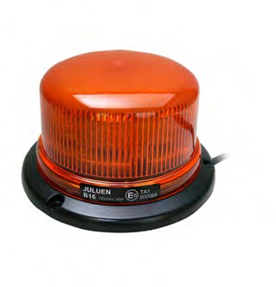


 | Výška 80 mm |  | rozmer: 355 x 205 x 53mm

 | MAJÁKOVÉ RAMPY |  |  | Navádzacia alej s ovládačkou
3
4

dĺžka 492mm, 1020mm, 1092mm, voliteľná farba krytu
dĺžka 1103mm

Rozsah:
· dodávka a montáž vrátane vnútorných rozvodov elektroinštalácie s umiestnením ovládacích prvkov ľahko dostupných z miesta vodiča
Všeobecné požiadavky:
· výstražné svetlá musia byť homologizované podľa technických požiadaviek uvedených v § 19 odsek 1 vyhlášky č. 464/2009 Z.z.
· výstražné svetlá musia byť oranžovej farby
· výstražné svetlá musia byť s LED technológiou

ČASŤ 3. PRISLUŠENSTVO
Operatívny leasing motorových vozidiel - nové vozidlá na obmenu vozového parku |  | Príloha č. 2

Komponent na zapracovanie do splátky za prenájom Časť 3.

p.č. | Vysvetlivky
1 | Kategória DAM – ľavá strana
2 | Kategória DAS A pravá a ľavá strana
3 | Kategória DAS B – ľavá a pravá strana
4 | Elektro-mech. zeriav

 | VÝBAVY VOZIDIEL

 | 1. Kategória DAM – ľavá strana

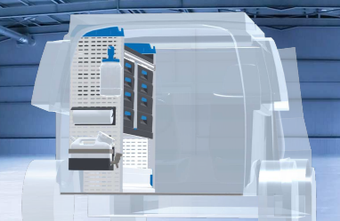

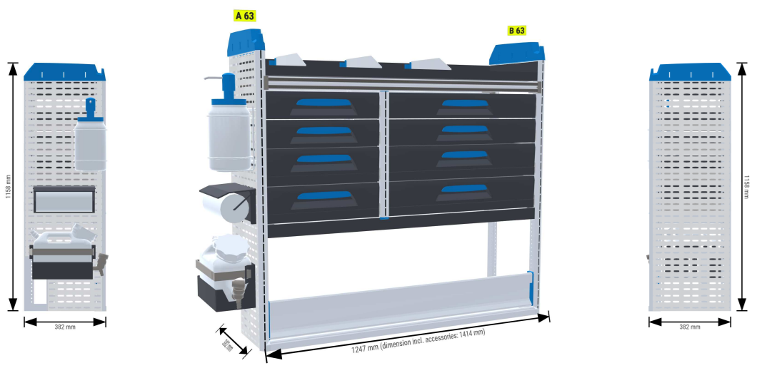

 | 3. Kategória DAS A pravá a ľavá strana

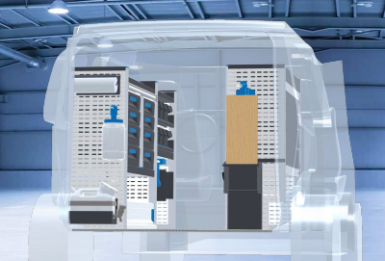

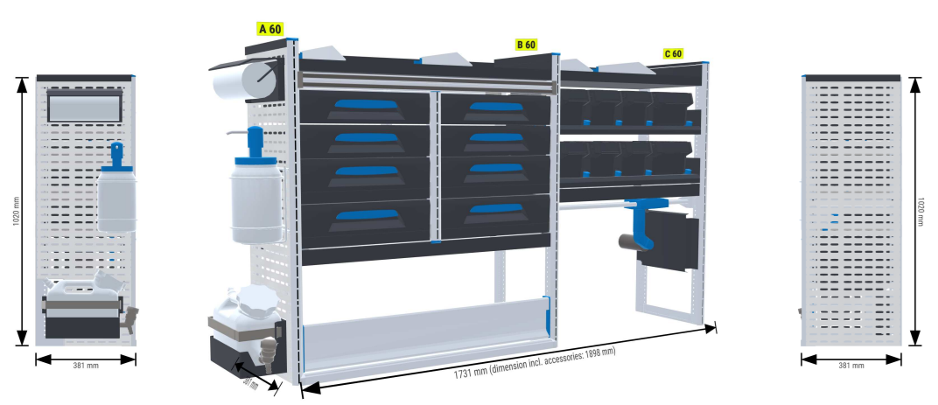

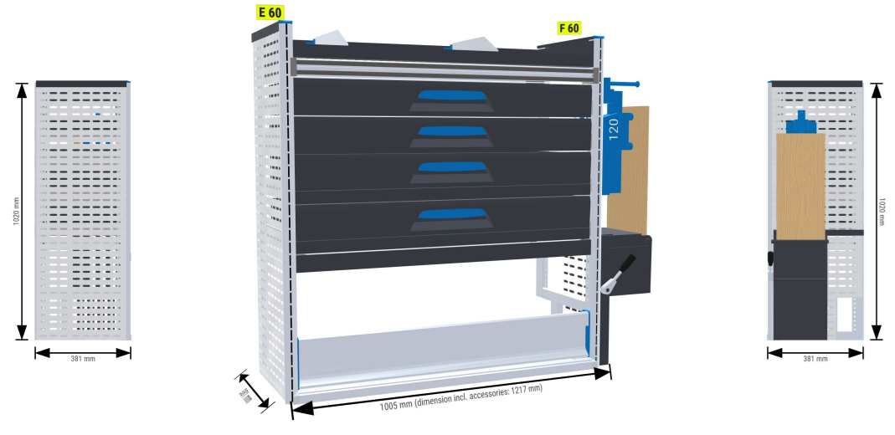

 | Bezpečnostná podlaha
 | Obloženie bokov automobilu
 | Dôležité !!!
 | Nevyhnutnou súčasťou regálovej zostavy je podlaha a obloženie ložného priestoru automobilu

 | 4. Kategória DAS B – ľavá a pravá strana

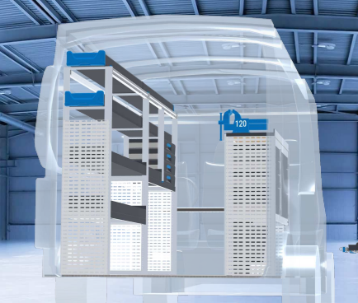

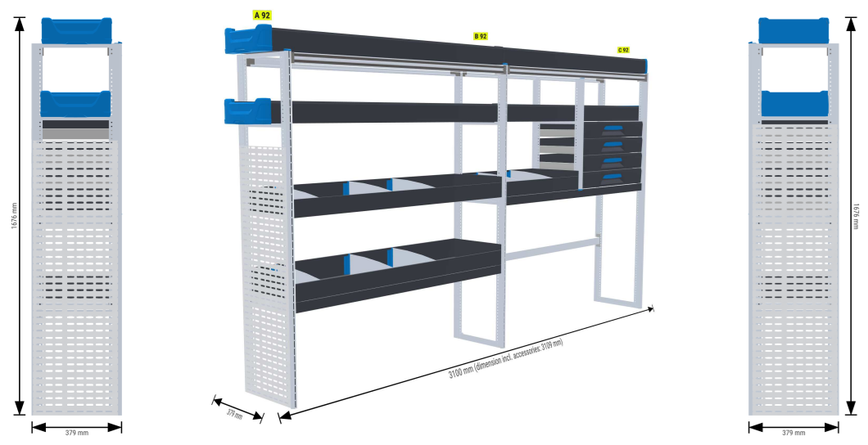

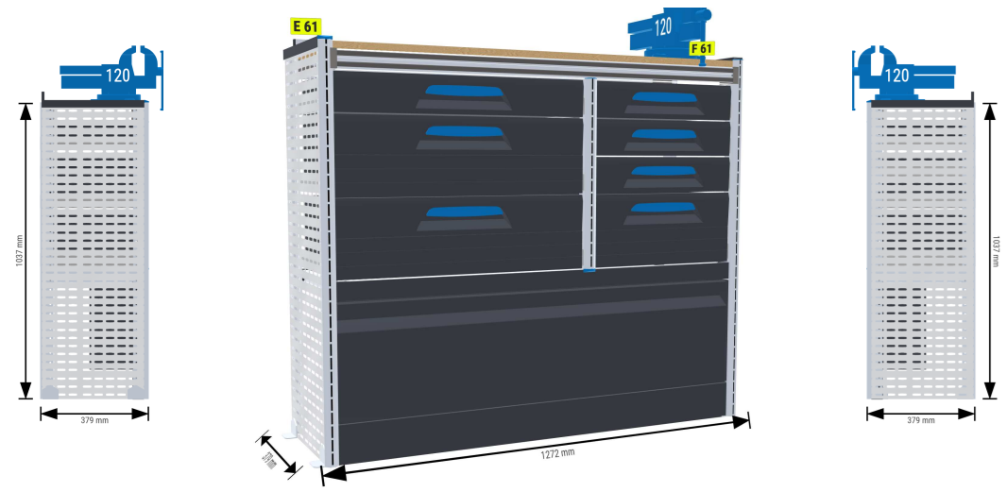

 | 4. Elektro-mech. zeriav

